01.논리데이터모델다이어그램
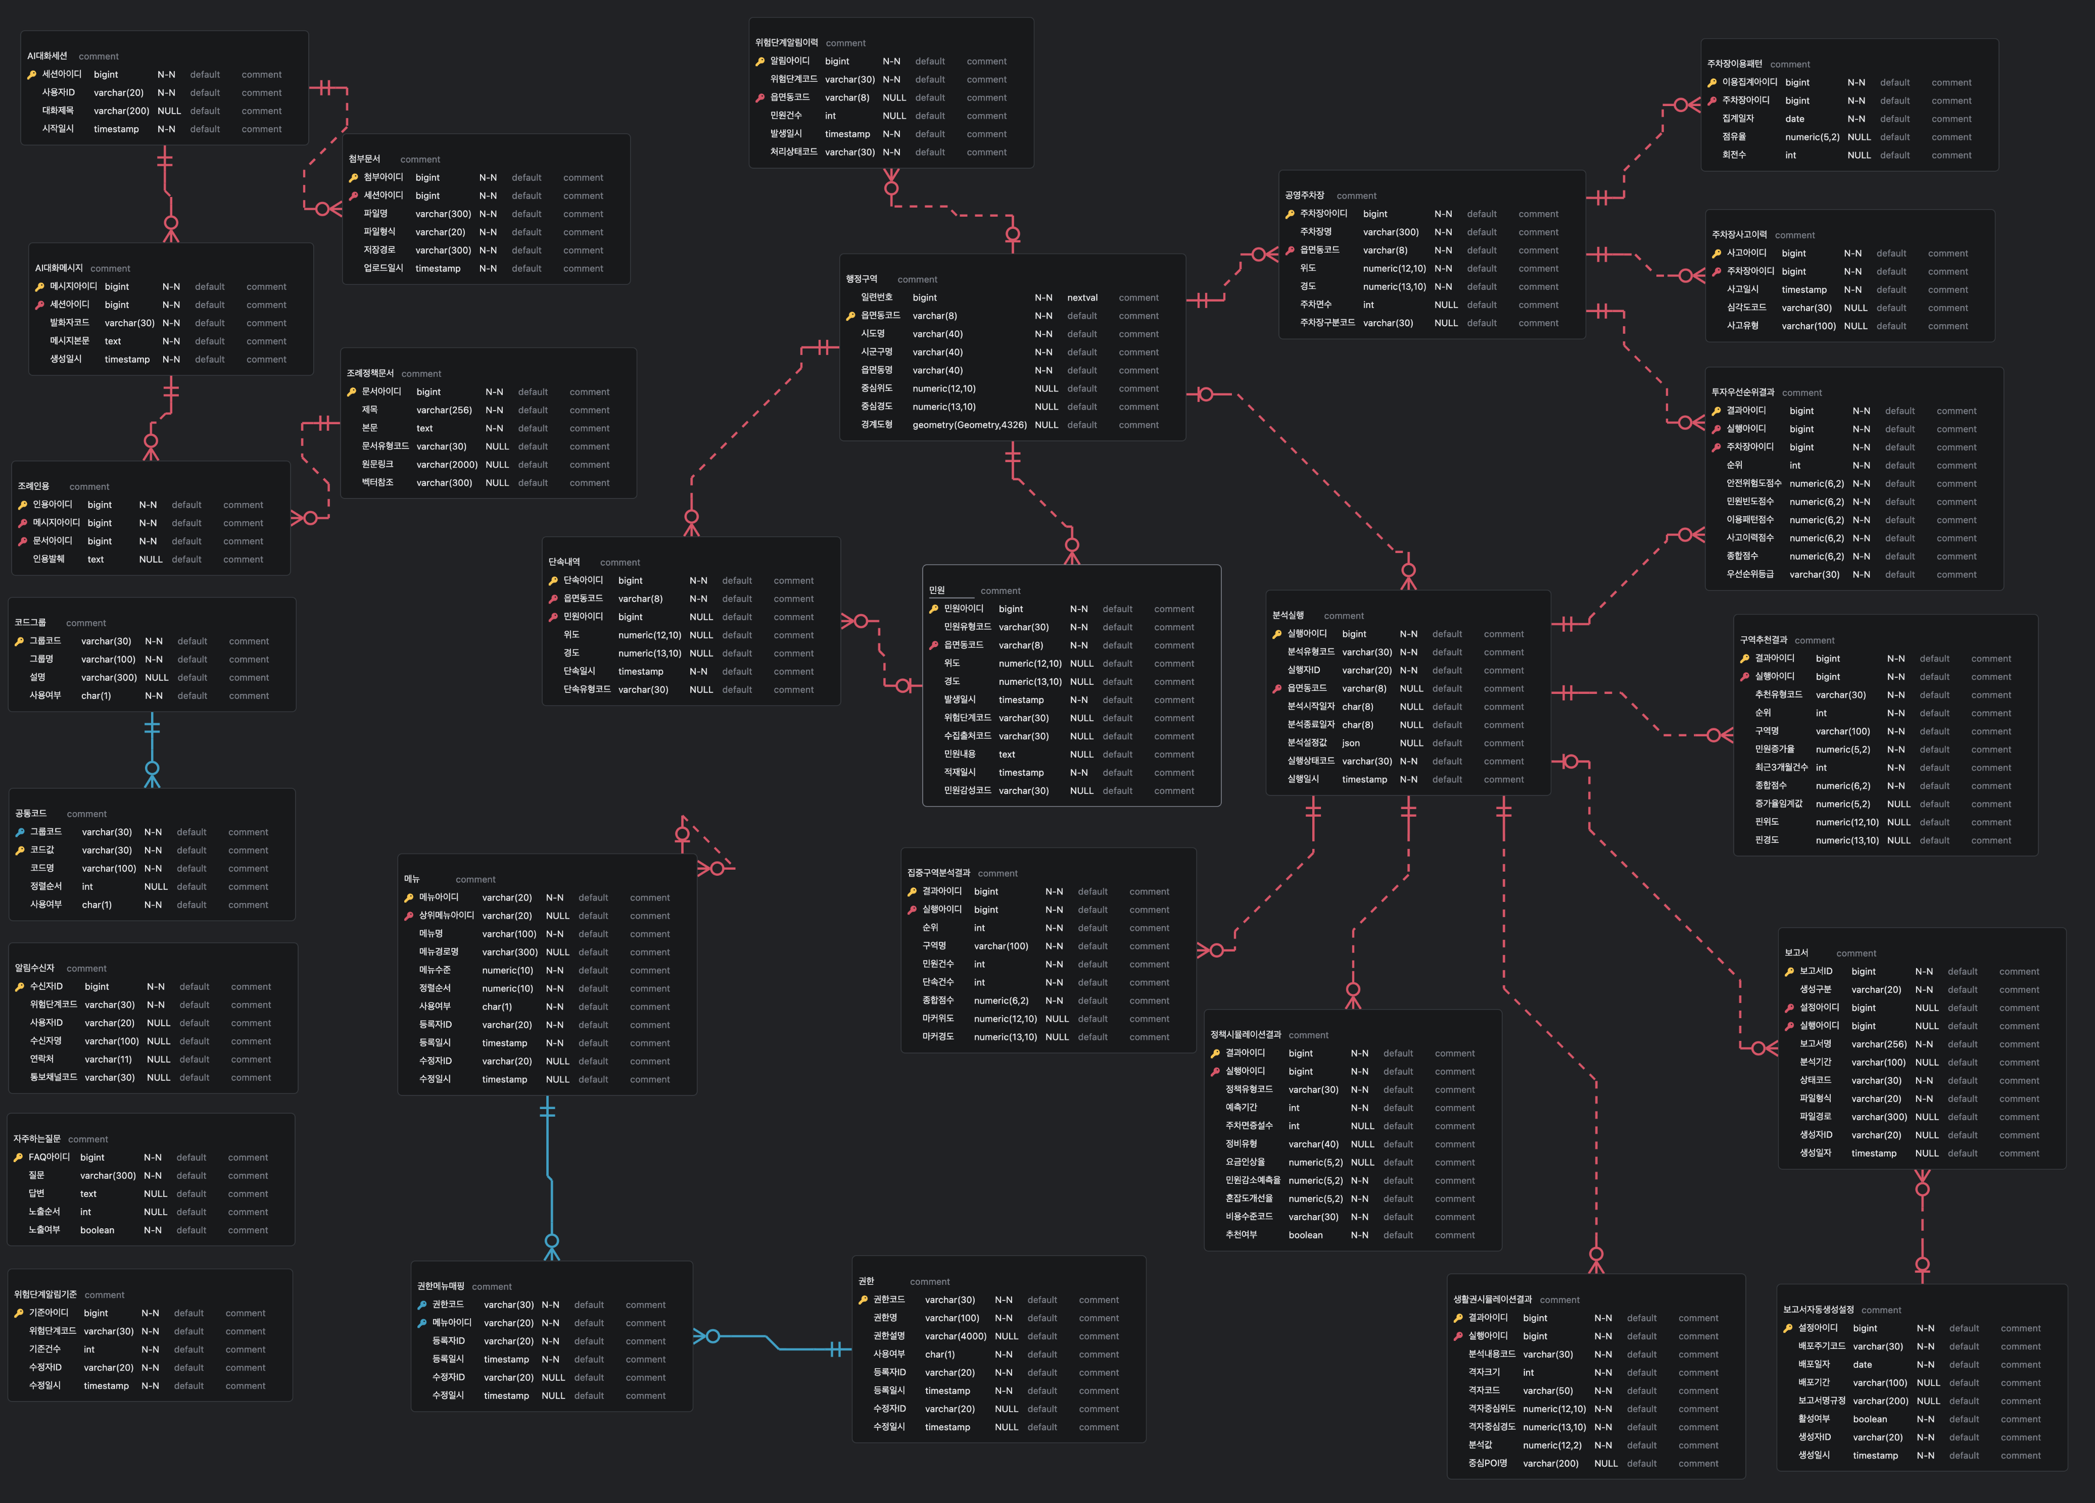

02.물리데이터모델다이어그램
